表紙・改定履歴
Webダイレクト販売

画面設計書
管理画面共通項目仕様書

© 2020 Sasuke Financial Lab Inc.

変 更 記 録
版数 REV. | 作成更新日 | 変 更 内 容 | 担 当
01 | 2020-09-10 | 初版 | 小川
02 | 2020-09-29 | UI工程初版 | 小川
03 | 2020-10-02 | UIレビュー結果に対応 | 木部
04 | 2020/1130 | バリデーションや通知等に使用されるメッセージ仕様書を追加 | 小川
05 | 2020-12-03 | ・「アクション項目定義書」にて、「運用者追加・更新API」が「運用者追加API」と「運用者更新API」に分かれたことによるAPI名の変更対応。 | 緒方

共通項目レイアウト
共通項目レイアウト |  | システム
 |  | Webダイレクト販売

 | ヘッダー
A

1
2
3

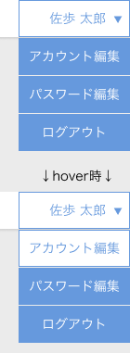
1

2

3
 | ページネーション

C
B

1
2
3
4
5

１
 | ポップアップ
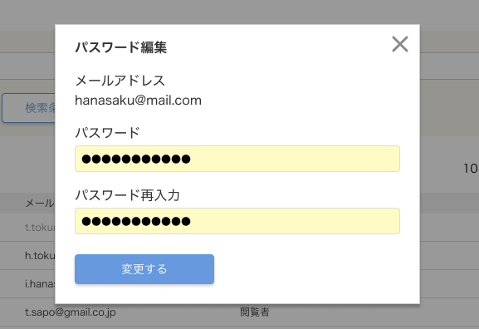

E

 | ログイン運用者のアカウント情報編集ポップアップ |  | ログイン運用者のパスワード編集ポップアップ
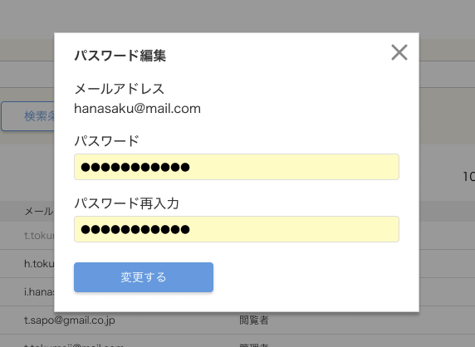
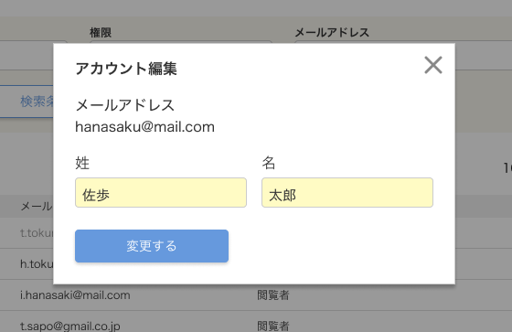
１
１

2
2
3
F
3
G

4
4

 | 通知

H

2
1

 | エラー通知
I

1
2

